ViewTemplate-Chart상세
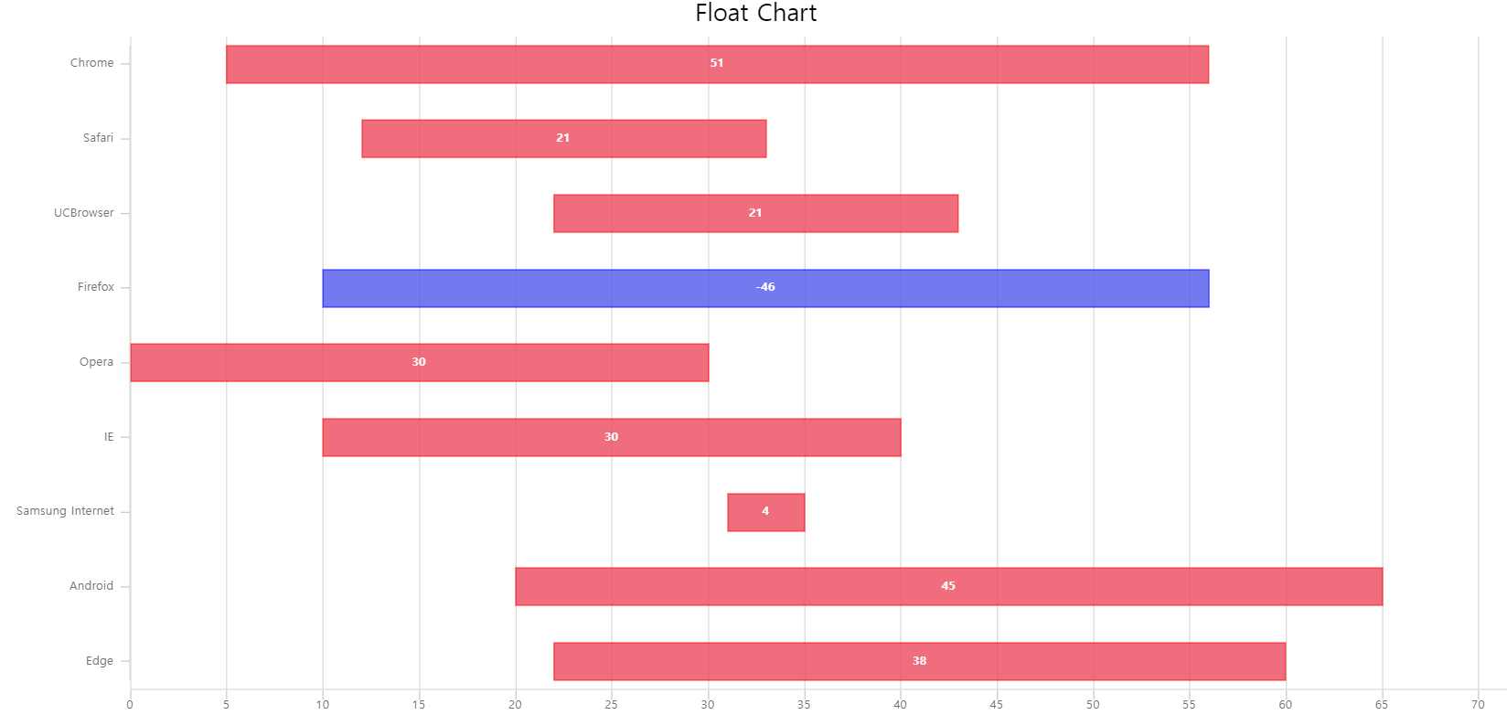
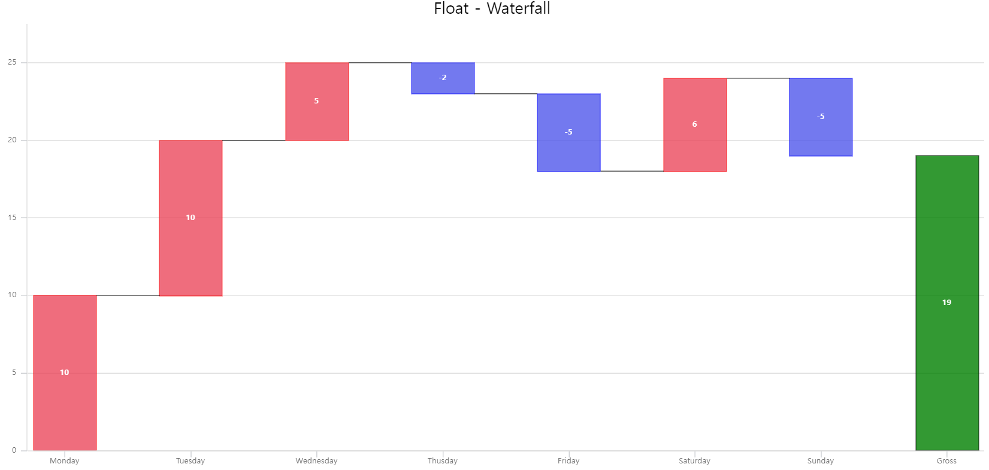
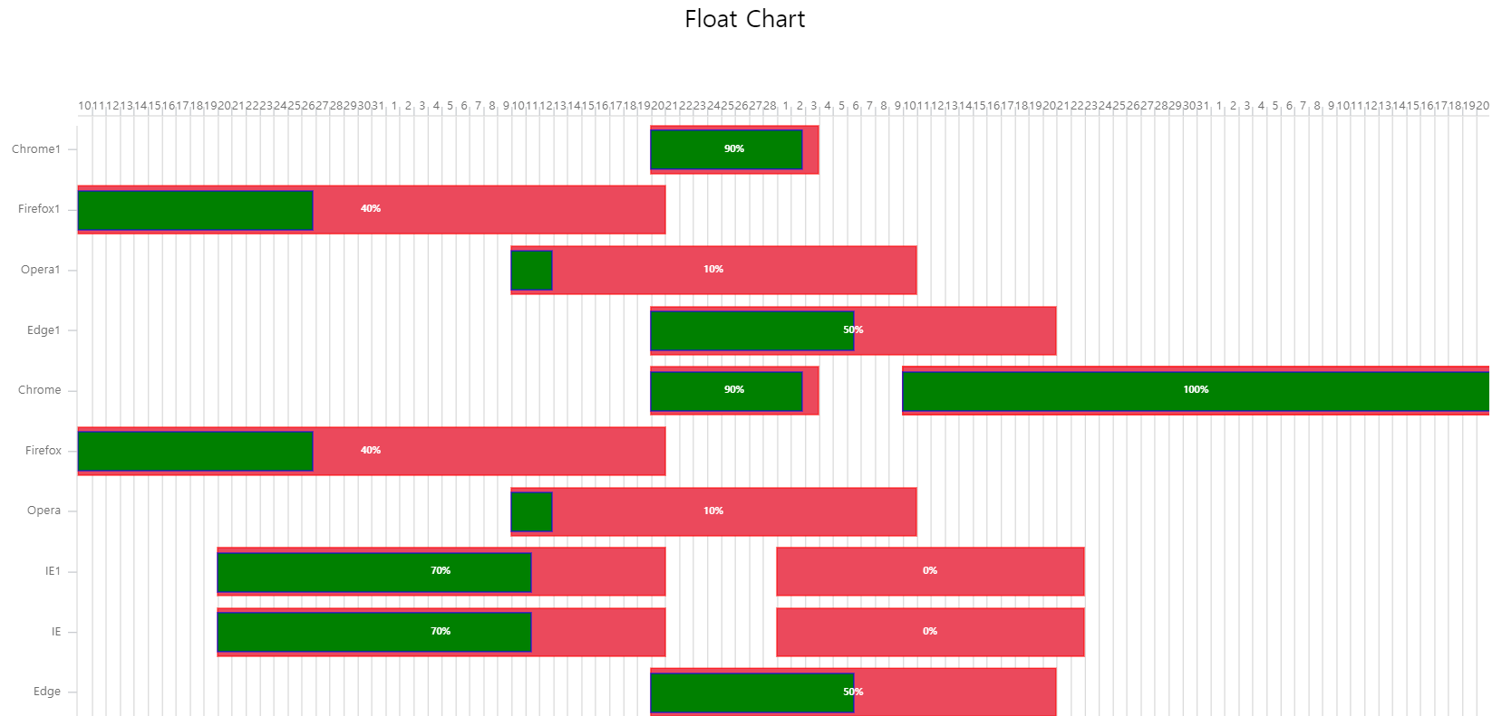
https://gitmind.com/app/doc/d7999dec47139cba6e800e697b974aa8
https://gitmind.com/app/doc/762920864dceba57f4189998709da1b2

 | 5-1) | BarChart | 5-2) | LineChart |  |  | 5-3) | AreaChart | 5-4) | CombinationChart |  | 5-5) | PieChart
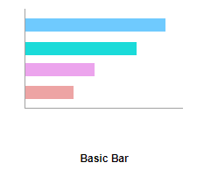
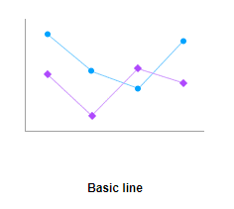
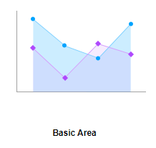
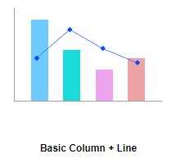
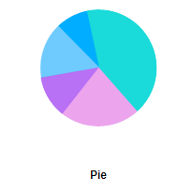

 | 5-6) | PyramidChart | 5-7) | BubbleChart |  |  | 5-8) | RadarChart | 5-9) | RoseChart |  | 5-10) | GaugeChart
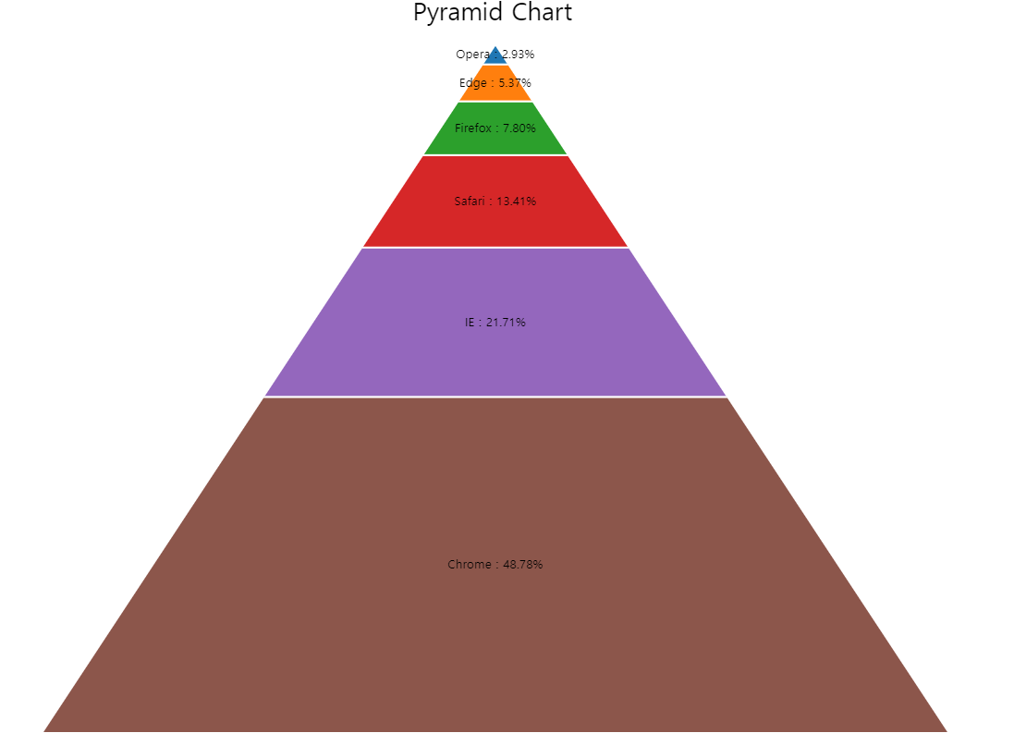
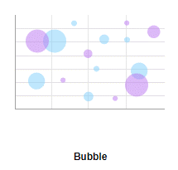
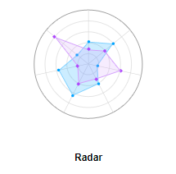
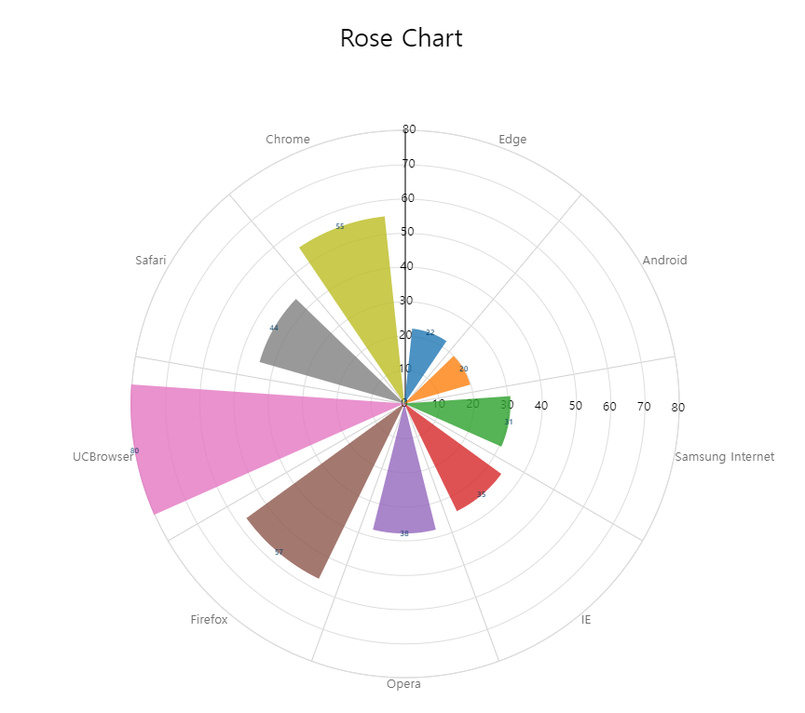
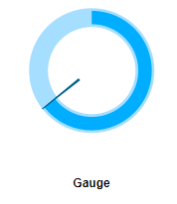

 | 5-11) | CircularGaugeChart

 | 5-12) | FloatChart |  |  | 5-13) | WaterfallChart |  |  |  | 5-14) | PlanChart

